Příloha č. 4a
Vývoj podílu jednotlivých sektorů na zaměstnanosti
 | II. sektor |  | III. sektor |  |  |  | I. sektor |  | II. sektor |  | III. sektor
7.6943182741 | 42.945392817 | 7.6943182741 | 49.358789556 | 7.6943182741 |  | 1993 | 7.6943182741 | 1993 | 42.945392817 | 1993 | 49.358789556
6.8586532645 | 42.183883922 | 6.8586532645 | 50.947131288 | 6.8586532645 |  | 1994 | 6.8586532645 | 1994 | 42.183883922 | 1994 | 50.947131288
6.5645278703 | 41.839706101 | 6.5645278703 | 51.595766029 | 6.5645278703 |  | 1995 | 6.5645278703 | 1995 | 41.839706101 | 1995 | 51.595766029
6.1414376924 | 41.535504892 | 6.1414376924 | 52.323057416 | 6.1414376924 |  | 1996 | 6.1414376924 | 1996 | 41.535504892 | 1996 | 52.323057416
5.7606438282 | 41.145157752 | 5.7606438282 | 53.09419842 | 5.7606438282 |  | 1997 | 5.7606438282 | 1997 | 41.145157752 | 1997 | 53.09419842
5.4860411858 | 40.938411922 | 5.4860411858 | 53.575546892 | 5.4860411858 |  | 1998 | 5.4860411858 | 1998 | 40.938411922 | 1998 | 53.575546892
5.1910830629 | 40.132138313 | 5.1910830629 | 54.676778624 | 5.1910830629 |  | 1999 | 5.1910830629 | 1999 | 40.132138313 | 1999 | 54.676778624
5.0875826095 | 39.488324221 | 5.0875826095 | 55.424093169 | 5.0875826095 |  | 2000 | 5.0875826095 | 2000 | 39.488324221 | 2000 | 55.424093169
4.7457966347 | 40.009579494 | 4.7457966347 | 55.244623871 | 4.7457966347 |  | 2001 | 4.7457966347 | 2001 | 40.009579494 | 2001 | 55.244623871
4.7820831259 | 39.628215139 | 4.7820831259 | 55.589701735 | 4.7820831259 |  | 2002 | 4.7820831259 | 2002 | 39.628215139 | 2002 | 55.589701735
4.5029858703 | 39.368697355 | 4.5029858703 | 56.128316775 | 4.5029858703 |  | 2003 | 4.5029858703 | 2003 | 39.368697355 | 2003 | 56.128316775
Vývoj podílu jednotlivých sektorů na zaměstnanosti
 | II. sektor |  | III. sektor |  |  |  | I. sektor |  | II. sektor |  | III. sektor
7.6943182741 | 42.945392817 | 7.6943182741 | 49.358789556 | 7.6943182741 |  | 1993 | 7.6943182741 | 1993 | 42.945392817 | 1993 | 49.358789556
6.8586532645 | 42.183883922 | 6.8586532645 | 50.947131288 | 6.8586532645 |  | 1994 | 6.8586532645 | 1994 | 42.183883922 | 1994 | 50.947131288
6.5645278703 | 41.839706101 | 6.5645278703 | 51.595766029 | 6.5645278703 |  | 1995 | 6.5645278703 | 1995 | 41.839706101 | 1995 | 51.595766029
6.1414376924 | 41.535504892 | 6.1414376924 | 52.323057416 | 6.1414376924 |  | 1996 | 6.1414376924 | 1996 | 41.535504892 | 1996 | 52.323057416
5.7606438282 | 41.145157752 | 5.7606438282 | 53.09419842 | 5.7606438282 |  | 1997 | 5.7606438282 | 1997 | 41.145157752 | 1997 | 53.09419842
5.4860411858 | 40.938411922 | 5.4860411858 | 53.575546892 | 5.4860411858 |  | 1998 | 5.4860411858 | 1998 | 40.938411922 | 1998 | 53.575546892
5.1910830629 | 40.132138313 | 5.1910830629 | 54.676778624 | 5.1910830629 |  | 1999 | 5.1910830629 | 1999 | 40.132138313 | 1999 | 54.676778624
5.0875826095 | 39.488324221 | 5.0875826095 | 55.424093169 | 5.0875826095 |  | 2000 | 5.0875826095 | 2000 | 39.488324221 | 2000 | 55.424093169
4.7457966347 | 40.009579494 | 4.7457966347 | 55.244623871 | 4.7457966347 |  | 2001 | 4.7457966347 | 2001 | 40.009579494 | 2001 | 55.244623871
4.7820831259 | 39.628215139 | 4.7820831259 | 55.589701735 | 4.7820831259 |  | 2002 | 4.7820831259 | 2002 | 39.628215139 | 2002 | 55.589701735
4.5029858703 | 39.368697355 | 4.5029858703 | 56.128316775 | 4.5029858703 |  | 2003 | 4.5029858703 | 2003 | 39.368697355 | 2003 | 56.128316775
Počty zaměstnaných podle sektorů NH v členění muži a ženy
 | 1. pololetí 2018 |  | 1. pololetí 2019 |  | rozdíl 2019-2018 (tis.) | index 2019/2018 (%)
 | tis. | % | tis. | %
Zaměstnaní - muži | 2,939.4 | 100.0 | 2,949.3 | 100.0 | 9.9 | 100.3
I. sektor | 107.9 | 3.7 | 102.8 | 3.5 | -5.1 | 95.3
II. sektor | 1,421.3 | 48.4 | 1,416.5 | 48.0 | -4.8 | 99.7
z toho: stavebnictví | 354.4 | 12.1 | 344.1 | 11.7 | -10.2 | 97.1
III. sektor *) | 1,410.1 | 48.0 | 1,429.9 | 48.5 | 19.8 | 101.4
Zaměstnaní - ženy | 2,334.4 | 100.0 | 2,351.5 | 100.0 | 17.1 | 100.7
I. sektor | 40.7 | 1.7 | 40.5 | 1.7 | -0.2 | 99.4
II. sektor | 556.0 | 23.8 | 555.4 | 23.6 | -0.6 | 99.9
z toho: stavebnictví | 31.8 | 1.4 | 29.1 | 1.2 | -2.7 | 91.4
III. sektor *) | 1,737.7 | 74.4 | 1,755.6 | 74.7 | 17.9 | 101.0
*) vč. nezjištěné sektorové příslušnosti

Počty zaměstnaných podle postavení v zaměstnání v členění muži a ženy
 | 1. pololetí 2018 |  | 1. pololetí 2019 |  | rozdíl 2019-2018 (tis.) | index 2019/2018 (%)
 | tis. | % | tis. | %
Zaměstnaní - muži | 2,939.4 | 100.0 | 2,949.3 | 100.0 | 9.9 | 100.3
z toho:
zaměstnanci | 2,336.9 | 79.5 | 2,343.3 | 79.5 | 6.4 | 100.3
podnikatelé bez zaměstnanců | 468.9 | 16.0 | 480.0 | 16.3 | 11.1 | 102.4
podnikatelé se zaměstnanci | 128.1 | 4.4 | 120.9 | 4.1 | -7.3 | 94.3
pomáhající rodinní příslušníci | 5.0 | 0.2 | 4.9 | 0.2 | -0.1 | 97.4
Zaměstnaní - ženy | 2,334.4 | 100.0 | 2,351.5 | 100.0 | 17.1 | 100.7
z toho:
zaměstnanci | 2,041.1 | 87.4 | 2,063.9 | 87.8 | 22.8 | 101.1
podnikatelé bez zaměstnanců | 236.4 | 10.1 | 223.2 | 9.5 | -13.3 | 94.4
podnikatelé se zaměstnanci | 36.1 | 1.5 | 43.8 | 1.9 | 7.7 | 121.3
pomáhající rodinní příslušníci | 20.6 | 0.9 | 20.5 | 0.9 | -0.1 | 99.5

Počty zaměstnaných ve vybraných skupinách v členění muži a ženy
 | 1. pololetí 2018 |  | 1. pololetí 2019 |  | rozdíl 2019-2018 (tis.) | index 2019/2018 (%)
 | tis. | % | tis. | %
Zaměstnaní - muži | 2,939.4 | 100.0 | 2,949.3 | 100.0 | 9.9 | 100.3
z toho:
- mající druhé (další) zaměstnání | 74.9 | 2.5 | 77.6 | 2.6 | 2.7 | 103.6
- úvazek na dobu neurčitou nebo jako podnikatel | 2,771.6 | 94.3 | 2,795.8 | 94.8 | 24.1 | 100.9
- úvazek na dobu určitou | 165.9 | 5.6 | 152.2 | 5.2 | -13.6 | 91.8
- na plnou pracovní dobu | 2,828.5 | 96.2 | 2,831.1 | 96.0 | 2.6 | 100.1
- na kratší pracovní dobu | 110.9 | 3.8 | 118.0 | 4.0 | 7.2 | 106.5
- podzaměstnaní | 8.6 | 0.3 | 9.8 | 0.3 | 1.2 | 114.5
Zaměstnaní - ženy | 2,334.4 | 100.0 | 2,351.5 | 100.0 | 17.1 | 100.7
z toho:
- mající druhé (další) zaměstnání | 68.3 | 2.9 | 59.2 | 2.5 | -9.1 | 86.7
- úvazek na dobu neurčitou nebo jako podnikatel | 2,100.5 | 90.0 | 2,135.8 | 90.8 | 35.3 | 101.7
- úvazek na dobu určitou | 232.9 | 10.0 | 215.2 | 9.2 | -17.7 | 92.4
- na plnou pracovní dobu | 2,047.3 | 87.7 | 2,063.2 | 87.7 | 15.8 | 100.8
- na kratší pracovní dobu | 286.9 | 12.3 | 288.1 | 12.3 | 1.3 | 100.4
- podzaměstnaní | 27.9 | 1.2 | 20.6 | 0.9 | -7.3 | 73.8
Zdroj: ČSÚ - VŠPS

 |  | zpět

Příloha č. 4b
Vývoj podílu jednotlivých sektorů na zaměstnanosti
 | II. sektor |  | III. sektor |  |  |  | I. sektor |  | II. sektor |  | III. sektor
7.6943182741 | 42.945392817 | 7.6943182741 | 49.358789556 | 7.6943182741 |  | 1993 | 7.6943182741 | 1993 | 42.945392817 | 1993 | 49.358789556
6.8586532645 | 42.183883922 | 6.8586532645 | 50.947131288 | 6.8586532645 |  | 1994 | 6.8586532645 | 1994 | 42.183883922 | 1994 | 50.947131288
6.5645278703 | 41.839706101 | 6.5645278703 | 51.595766029 | 6.5645278703 |  | 1995 | 6.5645278703 | 1995 | 41.839706101 | 1995 | 51.595766029
6.1414376924 | 41.535504892 | 6.1414376924 | 52.323057416 | 6.1414376924 |  | 1996 | 6.1414376924 | 1996 | 41.535504892 | 1996 | 52.323057416
5.7606438282 | 41.145157752 | 5.7606438282 | 53.09419842 | 5.7606438282 |  | 1997 | 5.7606438282 | 1997 | 41.145157752 | 1997 | 53.09419842
5.4860411858 | 40.938411922 | 5.4860411858 | 53.575546892 | 5.4860411858 |  | 1998 | 5.4860411858 | 1998 | 40.938411922 | 1998 | 53.575546892
5.1910830629 | 40.132138313 | 5.1910830629 | 54.676778624 | 5.1910830629 |  | 1999 | 5.1910830629 | 1999 | 40.132138313 | 1999 | 54.676778624
5.0875826095 | 39.488324221 | 5.0875826095 | 55.424093169 | 5.0875826095 |  | 2000 | 5.0875826095 | 2000 | 39.488324221 | 2000 | 55.424093169
4.7457966347 | 40.009579494 | 4.7457966347 | 55.244623871 | 4.7457966347 |  | 2001 | 4.7457966347 | 2001 | 40.009579494 | 2001 | 55.244623871
4.7820831259 | 39.628215139 | 4.7820831259 | 55.589701735 | 4.7820831259 |  | 2002 | 4.7820831259 | 2002 | 39.628215139 | 2002 | 55.589701735
4.5029858703 | 39.368697355 | 4.5029858703 | 56.128316775 | 4.5029858703 |  | 2003 | 4.5029858703 | 2003 | 39.368697355 | 2003 | 56.128316775
Vývoj podílu jednotlivých sektorů na zaměstnanosti
 | II. sektor |  | III. sektor |  |  |  | I. sektor |  | II. sektor |  | III. sektor
7.6943182741 | 42.945392817 | 7.6943182741 | 49.358789556 | 7.6943182741 |  | 1993 | 7.6943182741 | 1993 | 42.945392817 | 1993 | 49.358789556
6.8586532645 | 42.183883922 | 6.8586532645 | 50.947131288 | 6.8586532645 |  | 1994 | 6.8586532645 | 1994 | 42.183883922 | 1994 | 50.947131288
6.5645278703 | 41.839706101 | 6.5645278703 | 51.595766029 | 6.5645278703 |  | 1995 | 6.5645278703 | 1995 | 41.839706101 | 1995 | 51.595766029
6.1414376924 | 41.535504892 | 6.1414376924 | 52.323057416 | 6.1414376924 |  | 1996 | 6.1414376924 | 1996 | 41.535504892 | 1996 | 52.323057416
5.7606438282 | 41.145157752 | 5.7606438282 | 53.09419842 | 5.7606438282 |  | 1997 | 5.7606438282 | 1997 | 41.145157752 | 1997 | 53.09419842
5.4860411858 | 40.938411922 | 5.4860411858 | 53.575546892 | 5.4860411858 |  | 1998 | 5.4860411858 | 1998 | 40.938411922 | 1998 | 53.575546892
5.1910830629 | 40.132138313 | 5.1910830629 | 54.676778624 | 5.1910830629 |  | 1999 | 5.1910830629 | 1999 | 40.132138313 | 1999 | 54.676778624
5.0875826095 | 39.488324221 | 5.0875826095 | 55.424093169 | 5.0875826095 |  | 2000 | 5.0875826095 | 2000 | 39.488324221 | 2000 | 55.424093169
4.7457966347 | 40.009579494 | 4.7457966347 | 55.244623871 | 4.7457966347 |  | 2001 | 4.7457966347 | 2001 | 40.009579494 | 2001 | 55.244623871
4.7820831259 | 39.628215139 | 4.7820831259 | 55.589701735 | 4.7820831259 |  | 2002 | 4.7820831259 | 2002 | 39.628215139 | 2002 | 55.589701735
4.5029858703 | 39.368697355 | 4.5029858703 | 56.128316775 | 4.5029858703 |  | 2003 | 4.5029858703 | 2003 | 39.368697355 | 2003 | 56.128316775
Vzdělanostní struktura zaměstnaných v členění na muže a ženy (15-64 let)
Zaměstnaní v NH | 1. pololetí 2018 |  | 1. pololetí 2019 |  | rozdíl 2019-2018 (tis.) | index 2019/2018 (%)
 | v tis. | % | v tis. | %
Zaměstnaní - muži | 2,939.4 | 100.0 | 2,949.3 | 100.0 | 9.9 | 100.3
z toho:
základní a bez vzdělání | 111.6 | 3.8 | 119.8 | 4.1 | 8.2 | 107.3
střední bez maturity | 1,152.8 | 39.2 | 1,165.8 | 39.5 | 13.0 | 101.1
střední s maturitou | 994.5 | 33.8 | 989.4 | 33.5 | -5.1 | 99.5
vysokoškolské | 679.3 | 23.1 | 673.8 | 22.8 | -5.5 | 99.2
Zaměstnaní - ženy | 2,334.4 | 100.0 | 2,351.5 | 100.0 | 17.1 | 100.7
z toho:
základní a bez vzdělání | 113.2 | 4.8 | 113.7 | 4.8 | 0.5 | 100.4
střední bez maturity | 609.9 | 26.1 | 625.6 | 26.6 | 15.7 | 102.6
střední s maturitou | 972.0 | 41.6 | 980.4 | 41.7 | 8.4 | 100.9
vysokoškolské | 638.6 | 27.4 | 631.4 | 26.9 | -7.2 | 98.9

Vzdělanostní struktura zaměstnané populace podle věku v členění na muže a ženy v 1. pololetí 2019 (v %)
Věk | Zaměst. celkem | Vzdělání
 |  | základní a bez vzdělání | střední |  | vysokoškolské
 |  |  | bez maturity | s maturitou
Zaměstnaní - muži | 100.0 | 4.1 | 39.5 | 33.5 | 22.8
15-24 let | 100.0 | 12.6 | 39.3 | 44.3 | 3.8
25-39 let | 100.0 | 4.4 | 32.9 | 36.2 | 26.5
40-54 let | 100.0 | 3.2 | 43.3 | 32.4 | 21.1
55-64 let | 100.0 | 3.2 | 46.7 | 27.4 | 22.7
65+ let | 100.0 | 1.0 | 30.4 | 31.8 | 36.8
Zaměstnaní - ženy | 100.0 | 4.8 | 26.6 | 41.7 | 26.9
15-24 let | 100.0 | 9.7 | 20.4 | 57.7 | 12.2
25-39 let | 100.0 | 4.2 | 19.9 | 36.8 | 39.1
40-54 let | 100.0 | 3.9 | 31.1 | 43.0 | 22.0
55-64 let | 100.0 | 6.7 | 30.4 | 41.9 | 21.0
65+ let | 100.0 | 7.0 | 17.7 | 45.5 | 29.8
Zdroj: ČSÚ - VŠPS

 |  | zpět

Vzdělanostní struktura zaměstnaných v členění na muže a ženy
Zaměstnaní v NH | 2014 |  | 2015 |  | rozdíl | index
 | v tis. | % | v tis. | % | 15-14 (tis.) | 15/14 (%)
Zaměstnaní - muži | 2,817.0 | 100.0 | 2,837.3 | 100.0 | 20.4 | 100.7
z toho:
základní a bez vzdělání | 97.5 | 3.5 | 96.6 | 3.4 | -0.8 | 99.1
střední bez maturity | 1,163.9 | 41.3 | 1,164.9 | 41.1 | 0.9 | 100.1
střední s maturitou | 953.6 | 33.9 | 963.1 | 33.9 | 9.4 | 101.0
vysokoškolské | 601.6 | 21.4 | 612.2 | 21.6 | 10.6 | 101.8
Zaměstnaní - ženy | 2,157.3 | 100.0 | 2,204.6 | 100.0 | 47.3 | 102.2
z toho:
základní a bez vzdělání | 107.3 | 5.0 | 103.4 | 4.7 | -3.9 | 96.3
střední bez maturity | 594.3 | 27.5 | 610.7 | 27.7 | 16.4 | 102.8
střední s maturitou | 922.1 | 42.7 | 927.9 | 42.1 | 5.8 | 100.6
vysokoškolské | 533.2 | 24.7 | 562.1 | 25.5 | 29.0 | 105.4

Vzdělanostní struktura zaměstnané populace 15+ podle věku v členění na muže a ženy v roce 2015 (v %)
Věk | Zaměst. celkem | Vzdělání
 |  | základní a bez vzdělání | střední |  | vysokoškolské
 |  |  | bez maturity | s maturitou
Zaměstnaní - muži | 100.0 | 3.5 | 41.3 | 33.9 | 21.4
15-24 let | 100.0 | 9.0 | 43.8 | 42.9 | 4.3
25-39 let | 100.0 | 3.5 | 34.8 | 37.4 | 24.3
40-54 let | 100.0 | 2.4 | 44.1 | 32.4 | 21.1
55-64 let | 100.0 | 3.6 | 49.6 | 26.0 | 20.8
65+ let | 100.0 | 1.7 | 30.6 | 30.0 | 37.7
Zaměstnaní - ženy | 100.0 | 5.0 | 27.5 | 42.7 | 24.7
15-24 let | 100.0 | 6.2 | 20.2 | 59.0 | 14.6
25-39 let | 100.0 | 2.9 | 21.8 | 39.2 | 36.1
40-54 let | 100.0 | 3.9 | 32.7 | 43.1 | 20.3
55-64 let | 100.0 | 10.0 | 30.8 | 39.7 | 19.5
65+ let | 100.0 | 10.3 | 19.6 | 42.5 | 27.6

Příloha č. 4c
Vývoj podílu jednotlivých sektorů na zaměstnanosti
 | II. sektor |  | III. sektor |  |  |  | I. sektor |  | II. sektor |  | III. sektor
7.6943182741 | 42.945392817 | 7.6943182741 | 49.358789556 | 7.6943182741 |  | 1993 | 7.6943182741 | 1993 | 42.945392817 | 1993 | 49.358789556
6.8586532645 | 42.183883922 | 6.8586532645 | 50.947131288 | 6.8586532645 |  | 1994 | 6.8586532645 | 1994 | 42.183883922 | 1994 | 50.947131288
6.5645278703 | 41.839706101 | 6.5645278703 | 51.595766029 | 6.5645278703 |  | 1995 | 6.5645278703 | 1995 | 41.839706101 | 1995 | 51.595766029
6.1414376924 | 41.535504892 | 6.1414376924 | 52.323057416 | 6.1414376924 |  | 1996 | 6.1414376924 | 1996 | 41.535504892 | 1996 | 52.323057416
5.7606438282 | 41.145157752 | 5.7606438282 | 53.09419842 | 5.7606438282 |  | 1997 | 5.7606438282 | 1997 | 41.145157752 | 1997 | 53.09419842
5.4860411858 | 40.938411922 | 5.4860411858 | 53.575546892 | 5.4860411858 |  | 1998 | 5.4860411858 | 1998 | 40.938411922 | 1998 | 53.575546892
5.1910830629 | 40.132138313 | 5.1910830629 | 54.676778624 | 5.1910830629 |  | 1999 | 5.1910830629 | 1999 | 40.132138313 | 1999 | 54.676778624
5.0875826095 | 39.488324221 | 5.0875826095 | 55.424093169 | 5.0875826095 |  | 2000 | 5.0875826095 | 2000 | 39.488324221 | 2000 | 55.424093169
4.7457966347 | 40.009579494 | 4.7457966347 | 55.244623871 | 4.7457966347 |  | 2001 | 4.7457966347 | 2001 | 40.009579494 | 2001 | 55.244623871
4.7820831259 | 39.628215139 | 4.7820831259 | 55.589701735 | 4.7820831259 |  | 2002 | 4.7820831259 | 2002 | 39.628215139 | 2002 | 55.589701735
4.5029858703 | 39.368697355 | 4.5029858703 | 56.128316775 | 4.5029858703 |  | 2003 | 4.5029858703 | 2003 | 39.368697355 | 2003 | 56.128316775
Vývoj podílu jednotlivých sektorů na zaměstnanosti
 | II. sektor |  | III. sektor |  |  |  | I. sektor |  | II. sektor |  | III. sektor
7.6943182741 | 42.945392817 | 7.6943182741 | 49.358789556 | 7.6943182741 |  | 1993 | 7.6943182741 | 1993 | 42.945392817 | 1993 | 49.358789556
6.8586532645 | 42.183883922 | 6.8586532645 | 50.947131288 | 6.8586532645 |  | 1994 | 6.8586532645 | 1994 | 42.183883922 | 1994 | 50.947131288
6.5645278703 | 41.839706101 | 6.5645278703 | 51.595766029 | 6.5645278703 |  | 1995 | 6.5645278703 | 1995 | 41.839706101 | 1995 | 51.595766029
6.1414376924 | 41.535504892 | 6.1414376924 | 52.323057416 | 6.1414376924 |  | 1996 | 6.1414376924 | 1996 | 41.535504892 | 1996 | 52.323057416
5.7606438282 | 41.145157752 | 5.7606438282 | 53.09419842 | 5.7606438282 |  | 1997 | 5.7606438282 | 1997 | 41.145157752 | 1997 | 53.09419842
5.4860411858 | 40.938411922 | 5.4860411858 | 53.575546892 | 5.4860411858 |  | 1998 | 5.4860411858 | 1998 | 40.938411922 | 1998 | 53.575546892
5.1910830629 | 40.132138313 | 5.1910830629 | 54.676778624 | 5.1910830629 |  | 1999 | 5.1910830629 | 1999 | 40.132138313 | 1999 | 54.676778624
5.0875826095 | 39.488324221 | 5.0875826095 | 55.424093169 | 5.0875826095 |  | 2000 | 5.0875826095 | 2000 | 39.488324221 | 2000 | 55.424093169
4.7457966347 | 40.009579494 | 4.7457966347 | 55.244623871 | 4.7457966347 |  | 2001 | 4.7457966347 | 2001 | 40.009579494 | 2001 | 55.244623871
4.7820831259 | 39.628215139 | 4.7820831259 | 55.589701735 | 4.7820831259 |  | 2002 | 4.7820831259 | 2002 | 39.628215139 | 2002 | 55.589701735
4.5029858703 | 39.368697355 | 4.5029858703 | 56.128316775 | 4.5029858703 |  | 2003 | 4.5029858703 | 2003 | 39.368697355 | 2003 | 56.128316775
Struktura zaměstnanosti podle klasifikace zaměstnání (CZ-ISCO)
 |  | 1. pololetí 2018 |  | 1. pololetí 2019 |  | rozdíl 2019-2018 (tis.) | index 2019/1018 (%)

 |  | v tis. | % | v tis. | %
Zaměstnaní - muži |  | 2,939.4 | 100.0 | 2,949.3 | 100.0 | 9.9 | 100.3
z toho:
1 | Zákonodárci a řídící pracovníci | 183.7 | 6.2 | 177.2 | 6.0 | -6.5 | 96.5
2 | Specialisté | 393.1 | 13.4 | 400.9 | 13.6 | 7.8 | 102.0
3 | Techničtí a odborní pracovníci | 512.6 | 17.4 | 516.0 | 17.5 | 3.4 | 100.7
4 | Úředníci | 116.4 | 4.0 | 107.3 | 3.6 | -9.1 | 92.2
5 | Pracovníci ve službách a prodeji | 287.1 | 9.8 | 282.5 | 9.6 | -4.6 | 98.4
6 | Kvalifikovaní dělníci v zemědělství | 41.4 | 1.4 | 42.5 | 1.4 | 1.1 | 102.7
7 | Řemeslníci a opraváři | 771.2 | 26.2 | 756.8 | 25.7 | -14.4 | 98.1
8 | Obsluha strojů a zařízení | 513.9 | 17.5 | 535.7 | 18.2 | 21.8 | 104.2
9 | Pomocní a nekvalifikovaní pracovníci | 104.2 | 3.5 | 117.3 | 4.0 | 13.1 | 112.6
Zaměstnaní - ženy |  | 2,334.4 | 100.0 | 2351.5 | 100.0 | 17.1 | 100.7
z toho:
1 | Zákonodárci a řídící pracovníci | 65.0 | 2.8 | 65.1 | 2.8 | 0.1 | 100.2
2 | Specialisté | 450.0 | 19.3 | 454.0 | 19.3 | 4.0 | 100.9
3 | Techničtí a odborní pracovníci | 411.1 | 17.6 | 380.7 | 16.2 | -30.4 | 92.6
4 | Úředníci | 385.6 | 16.5 | 400.2 | 17.0 | 14.6 | 103.8
5 | Pracovníci ve službách a prodeji | 530.4 | 22.7 | 539.2 | 22.9 | 8.8 | 101.7
6 | Kvalifikovaní dělníci v zemědělství | 23.4 | 1.0 | 24.7 | 1.1 | 1.3 | 105.6
7 | Řemeslníci a opraváři | 89.8 | 3.8 | 98.1 | 4.2 | 8.3 | 109.2
8 | Obsluha strojů a zařízení | 205.6 | 8.8 | 194.3 | 8.3 | -11.3 | 94.5
...

Příloha č. 5
...
2019 | nezaměstnanost | tis. osob | 245.1 | 241.4 | 227.1 | 209.8 | 200.7 | 195.7
 | PNO | % | 3.3 | 3.2 | 3.0 | 2.7 | 2.6 | 2.6
 | volná místa | tis. míst | 331.5 | 333.1 | 339.3 | 339.9 | 346.6 | 342.5

*) podíl nezaměstnaných osob = počet dosažitelných uchazečů o zaměstnání ve věku 15 – 64 let k obyvatelstvu stejného věku

Uchazeči o zaměstnání a volná pracovní místa v letech 2017-2019
 | uchazeči 2017 | uchazeči 2018 | uchazeči 2019 | volná místa 2017 | volná místa 2018 | volná místa 2019
 | 389.4 | 289.2 | 245.1 | 135.5 | 230.7 | 331.5
 | 380.2 | 280.9 | 241.4 | 143.1 | 239.3 | 333.1
 | 356.1 | 263.6 | 227.1 | 150.9 | 253.5 | 339.3
 | 327.2 | 242.8 | 209.8 | 159.1 | 267.1 | 339.9
 | 308.5 | 229.6 | 200.7 | 174.0 | 283.2 | 346.6
 | 297.4 | 223.8 | 195.7 | 183.5 | 301.5 | 342.5
 | 303.1 | 231.6 |  | 188.1 | 310.0
 | 296.8 | 230.5 |  | 199.3 | 313.2
 | 284.9 | 224.3 |  | 206.1 | 316.1
 | 271.2 | 215.6 |  | 209.9 | 316.9
 | 265.5 | 215.0 |  | 213.8 | 323.5
 | 280.6 | 231.5 |  | 216.6 | 324.4

Podíl nezaměstnaných osob v letech 2017-2019
 | 2017 | 2018 | 2019
 | 5.3 | 3.9 | 3.3
 | 5.1 | 3.7 | 3.2
 | 4.8 | 3.5 | 3.0
 | 4.4 | 3.2 | 2.7
 | 4.1 | 3.0 | 2.6
 | 4.0 | 2.9 | 2.6
 | 4.1 | 3.1
 | 4.0 | 3.1
 | 3.8 | 3.0
 | 3.6 | 2.8
 | 3.5 | 2.8
 | 3.8 | 3.1

 |  |  | 1992
 |  |  | 1 | 2 | 3 | 4 | 5 | 6 | 7 | 8 | 9 | 10 | 11 | 12
 | míra nezam. |  | 4.40 | 4.14 | 3.72 | 3.22 | 2.85 | 2.70 | 2.67 | 2.65 | 2.61 | 2.50 | 2.45 | 2.57

 |  |  |  |  |  |  | zpět

Příloha č. 7
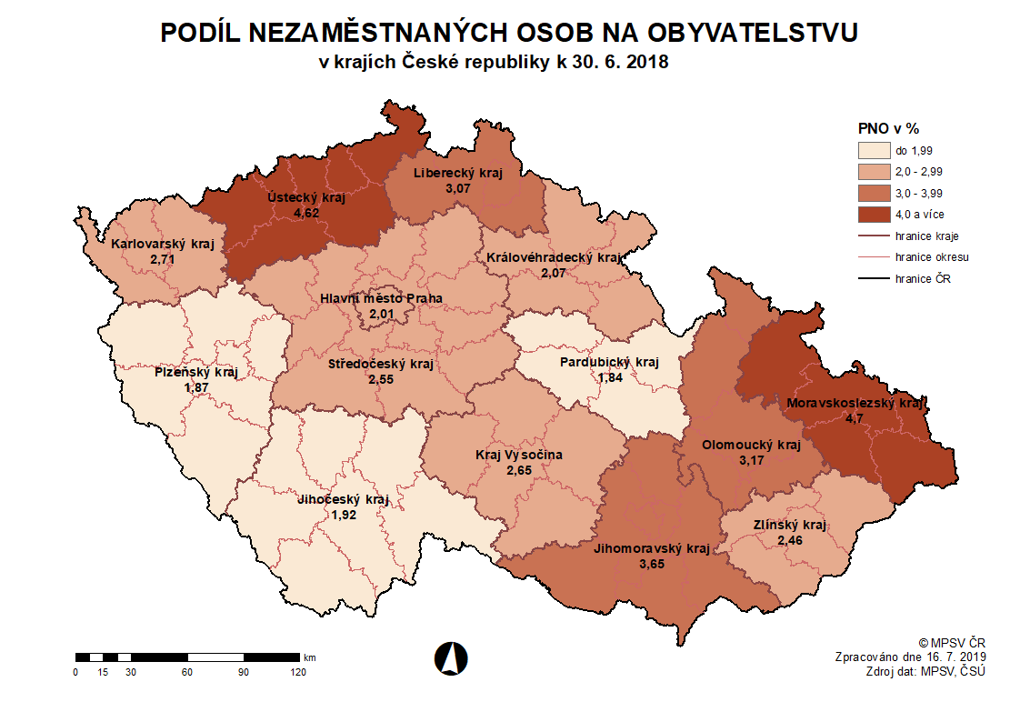
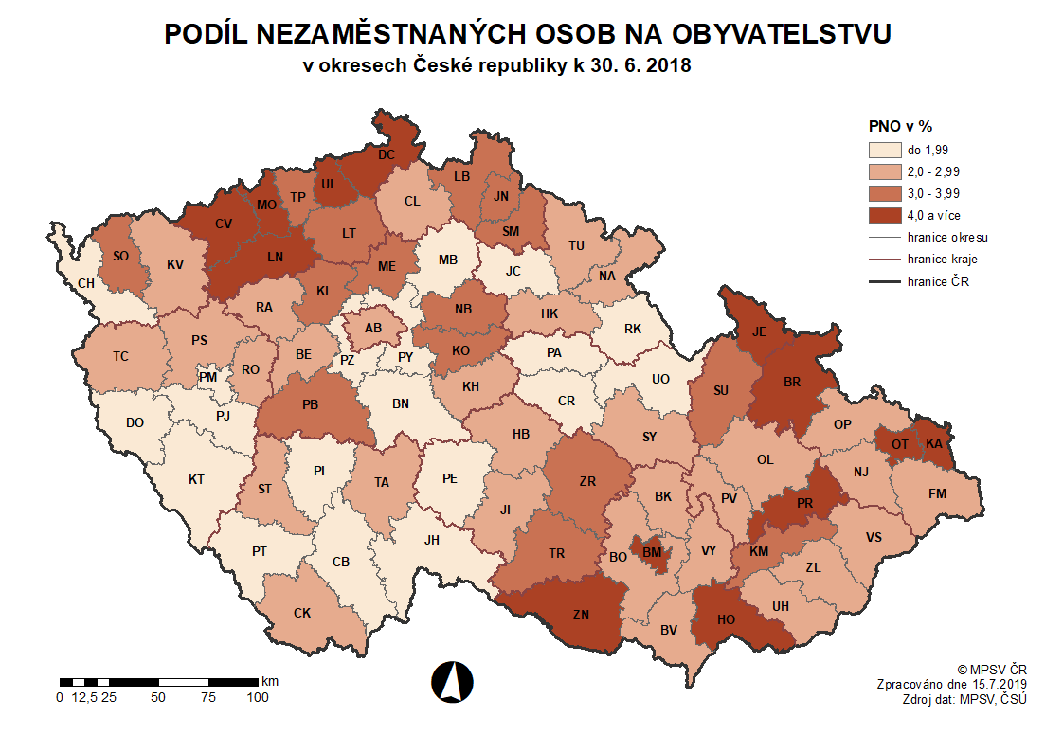

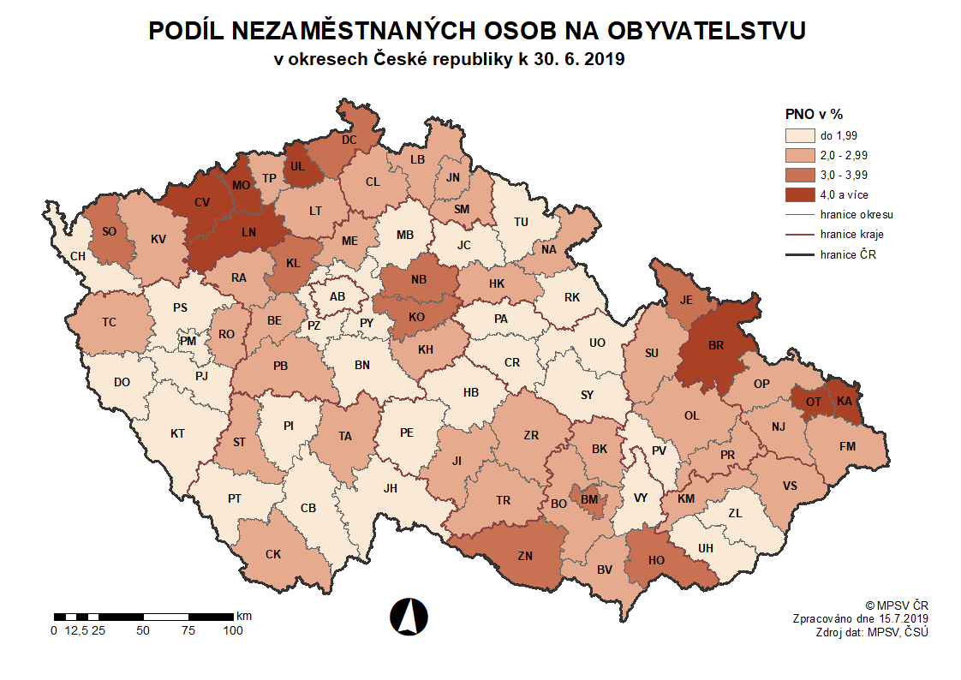
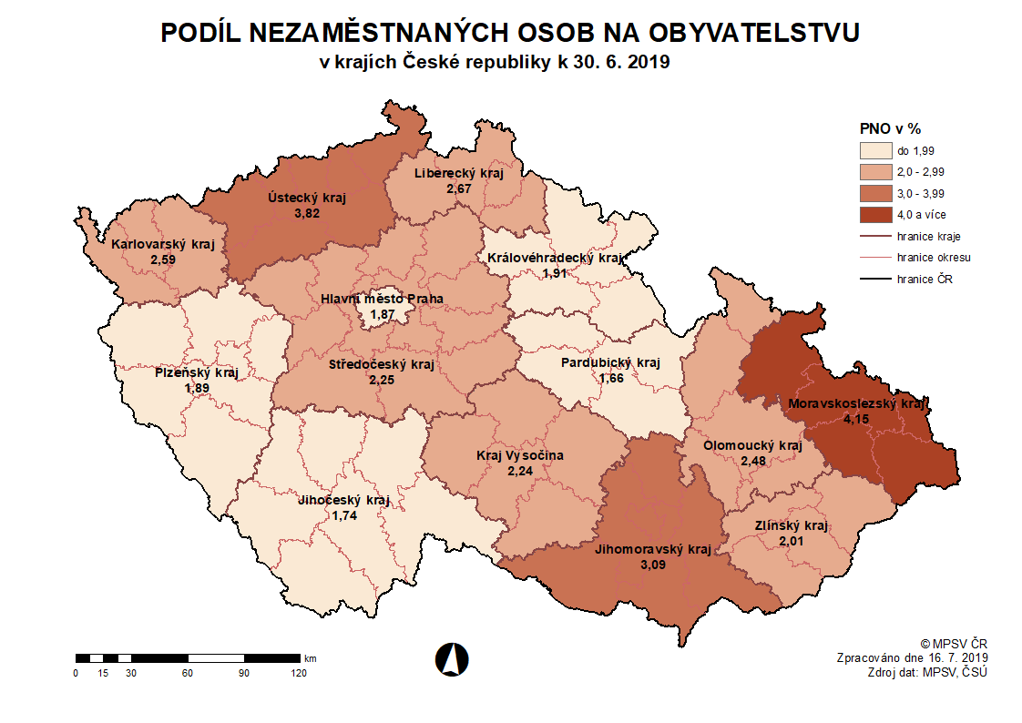

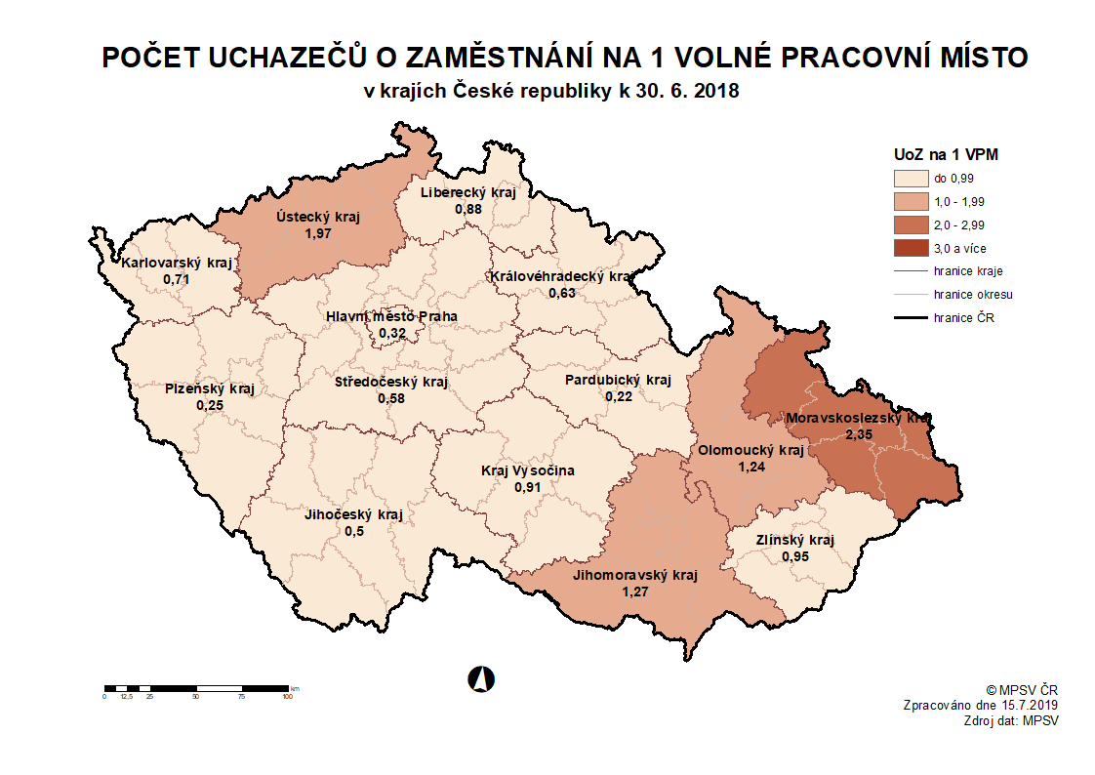
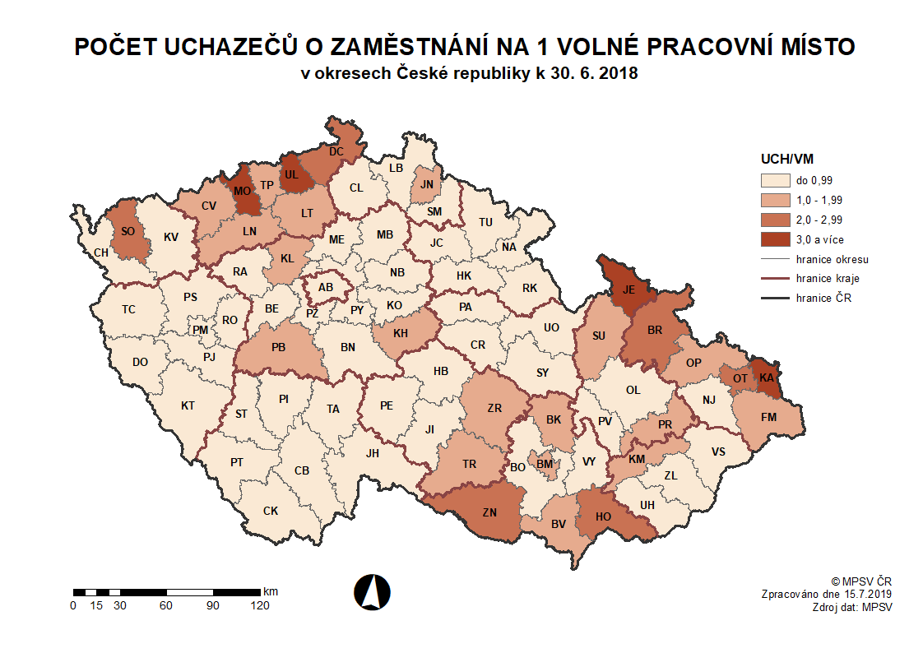

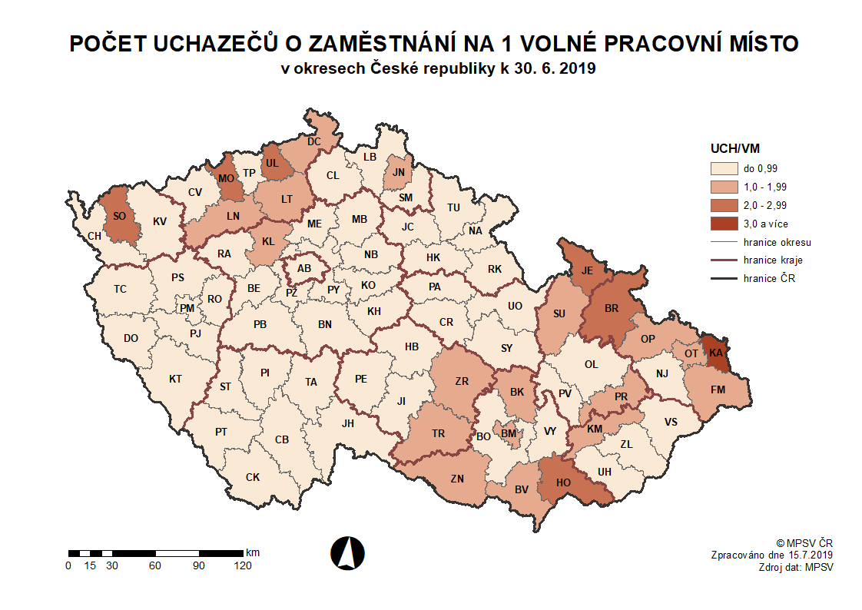
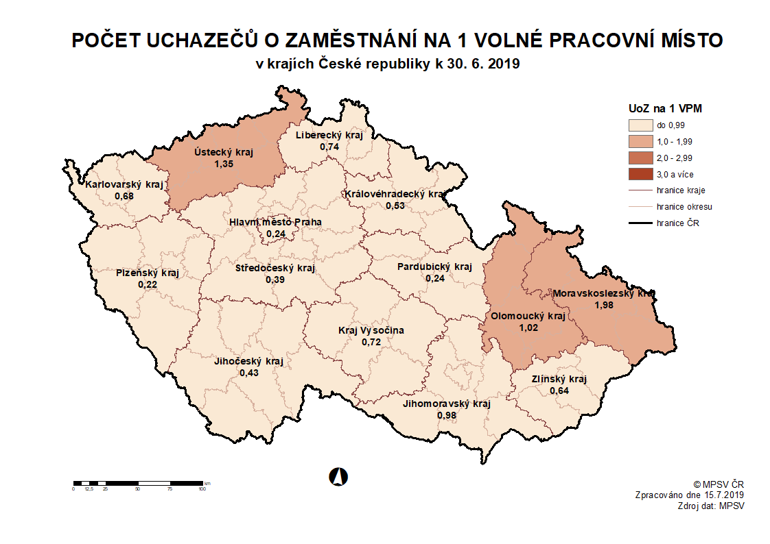

zpět

Příloha č. 9
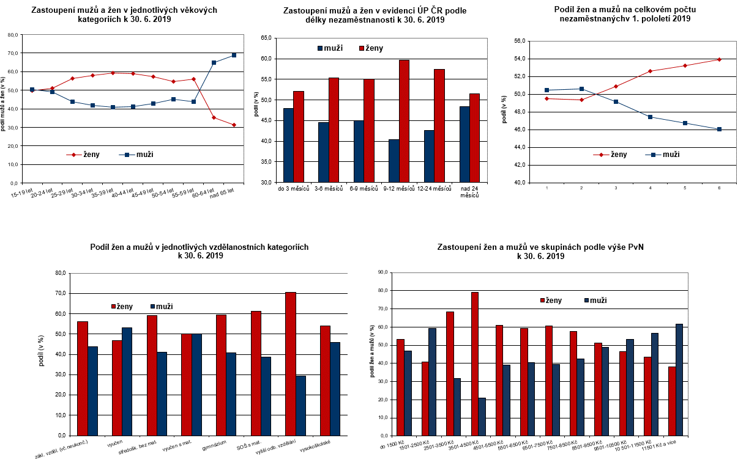

zpět

Příloha č. 12
...
 | 2009 | 2010 | 2011 | 2012 | 2013 | 2014 | 2015 | 2016 | 2017 | 2018 | 2019
Kraj Vysočina | 6.4 | 6.5 | 6.2 | 6.1 | 6.8 | 6.5 | 5.6 | 4.8 | 3.5 | 2.6 | 2.2
Jihomoravský kraj | 6.6 | 7.3 | 7.0 | 6.9 | 7.8 | 8.0 | 6.8 | 5.9 | 4.7 | 3.6 | 3.1
Olomoucký kraj | 7.3 | 7.8 | 7.5 | 7.5 | 8.5 | 8.5 | 6.8 | 5.7 | 4.4 | 3.2 | 2.5
Zlínský kraj | 6.8 | 7.2 | 6.5 | 6.4 | 7.5 | 7.1 | 5.8 | 4.7 | 3.5 | 2.5 | 2.0
Moravskoslezský kraj | 8.3 | 8.3 | 8.0 | 8.1 | 9.5 | 9.8 | 8.6 | 7.6 | 6.2 | 4.7 | 4.2
Celkem ČR | 6.1 | 6.6 | 6.3 | 6.4 | 7.3 | 7.4 | 6.2 | 5.2 | 4.0 | 2.9 | 2.6

Regionální rozdíly v podílu nezaměstnaných osob k 30. 6. 2019
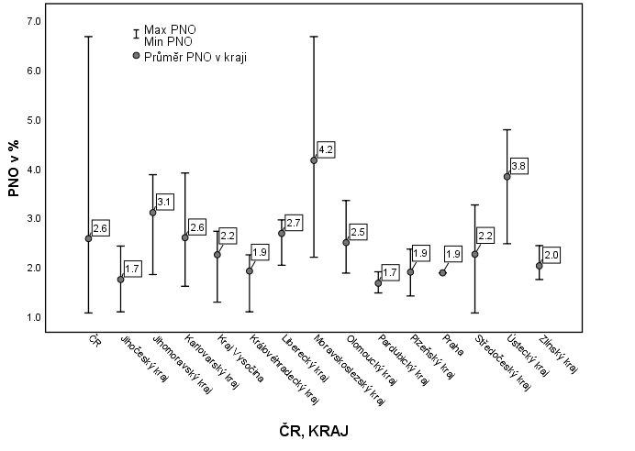

 |  |  |  |  | zpět

Příloha č. 14
...
Celkem ČR |  |  |  |  |  |  |  |  |  |  |  |  |  | 2q10 má jinou strukturu!!!
6 | 195,723 | 175,891 | 105,544 | 6,959 | 34,369 | 67,957 | 2.6 | 31,686 | 36,638 | 48,400 | 52,442 | 342,510 | 0.6
7
8
9
10
11
12

 | Evidovaní uchazeči o zaměstnání a volná pracovní místa |  |  |  |  |  |  | Nově hlášení a vyřazení uchazeči o zaměstnání
 | evidovaní uchazeči | ženy | abs. škol a mladiství | VPM
1 | 245,057 | 121,301 | 9,962 | 331,453
2 | 241,417 | 119,163 | 9,790 | 333,111
3 | 227,053 | 115,488 | 9,377 | 339,331
4 | 209,828 | 110,348 | 8,754 | 339,919
5 | 200,675 | 106,851 | 7,743 | 346,552
6 | 195,723 | 105,544 | 6,959 | 342,510
7
8
9
10
11
12
 | nově hlášení uchazeči | vyřazení uchazeči | nově hláš. a uvol. VPM | obsaz. a zruš. VPM
1 | 55,668 | 42,145 | 57,683 | 50,640
2 | 34,389 | 38,029 | 53,205 | 51,547
3 | 34,412 | 48,776 | 54,483 | 48,263
4 | 35,817 | 53,042 | 51,413 | 50,825
5 | 33,888 | 43,041 | 56,834 | 50,201
6 | 31,686 | 36,638 | 48,400 | 52,442
7
8
9
10
11
12

 |  | Struktura nezaměstnanosti v 1. pololetí 2019 |  |  |  |  |  |  |  |  |  |  |  | podíl nezaměst. Osob v %
 |  | stav | Celkový | Věková struktura uchazečů o zaměstnání |  |  |  | Délka nezaměstnanosti
 |  | na | počet
 |  | konci | evidovan. | do 19 | 20 - 34 | 35 - 49 | nad | do 3 | 3 - 6 | 6 - 9 | 9 - 12 | nad 12
 |  | čtvrtletí | UoZ | let | let | let | 50 let | měsíců | měsíců | měsíců | měsíců | měsíců
 |  | I. | 227,053 | 7,723 | 61,124 | 74,163 | 84,043 | 86,642 | 49,821 | 21,517 | 12,108 | 56,965
 |  | II. | 195,723 | 6,212 | 53,201 | 62,850 | 73,460 | 73,691 | 40,600 | 19,913 | 11,632 | 49,887 |  | struktura nezaměstnaných podle vzdělání |  | struktura VPM podle vzdělání
 |  | III.
...
Celkem ČR |  |  |  |  |  |  |  |  |  |  |  |  |  | 2q10 má jinou strukturu!!!
 |  | na
 |  | konci | VPM | bez vzděl.+ | základní. vzdělání | vyučení | střední bez maturity | vyučení s maturitou | ÚSV | ÚSO | vyšší odborné | bakal.+ VŠ
 |  | čtvrtletí | celkem | neúpl.zák.vz.
 |  | I. | 339,331 | 10,760 | 221,153 | 49,542 | 20,610 | 4,597 | 7,196 | 11,637 | 2,014 | 11,822 |  | 339,331 | 0
 |  | II. | 342,510 | 11,290 | 224,992 | 47,913 | 20,044 | 4,479 | 7,368 | 12,012 | 2,090 | 12,322 |  | 342,510 | 0
 |  | III. |  |  |  |  |  |  |  |  |  |  |  | 0 | 0
 |  | IV. |  |  |  |  |  |  |  |  |  |  |  | 0 | 0

Struktura UoZ podle vzdělání
bez vzděl. | 10,367
zákl. vzděl. | 51,952
vyuč. | 63,560
střed.odb. | 6,085
vyuč. s mat. | 8,387
ÚSV | 5,891
ÚSO - SOŠ | 30,813
VOŠ | 1,707
VŠ | 16,961
Struktura VPM podle vzdělání

 |  |  |  |  |  |  | zpět

Příloha č. 15
...
m ě s í c | Zřízení PM pro OZP - SVČ |  | Příspěvek na provoz PM pro OZP a OZP-SVČ |  | Překlenovací příspěvek |  | Zvolená rekvalifikace 1) |  | Rekvalifikace 1) |  | Příspěvek na dojížďku |  | Příspěvek na přestěhování |  | Mentor
5 | 29 | 1 | 180 | 101 | 8 | 2 | 460 | 2,472 | 325 | 2,388 | 853 | 342 | 12 | 9 | 68 | 71
6 | 28 | 1 | 181 | 104 | 4 | 2 | 271 | 2,852 | 172 | 2,645 | 718 | 377 | 10 | 9 | 53 | 76

1) vč. ESF
2) vč. ESF - regionálního individuálního projektu (RIP) "Záruky pro mladé" a projektu "Práce na zkoušku"
Pozn.: 1) Příspěvek na zapracování nebyl v 1. pololetí 2019 realizován.
 | 2) Mentor je zaměstnanec, který v rámci odborné praxe pro mladé do 30 let realizované formou společensky účelných pracovních míst zaškoluje a zapracovává účastníka
 | regionálního individuálního projektu „Záruky pro mladé“ na pracovišti zaměstnavatele.

Počet osob podpořených v rámci APZ v 1. pololetí 2019
VPP | 7,367
SÚPM, vč. SVČ | 2,196
rekvalifikace celkem | 5,497
zřízení PM pro OZP, vč. SVČ | 141
přísp. na provoz PM pro OZP a OZP-SVČ | 104
překlenovací přísp. | 2
přísp. na dojížďku | 377
přísp. na přestěhování | 9
mentor | 76

 |  |  |  |  |  |  |  | zpět

